关系图
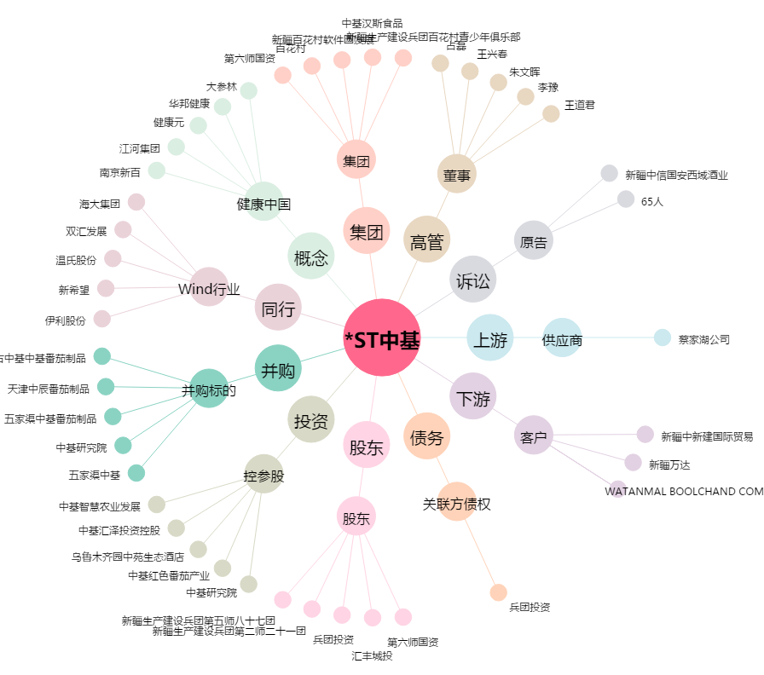
*ST中基[000972.SZ] - 关系概览图

